P３
図１ 全国と鹿児島県との差

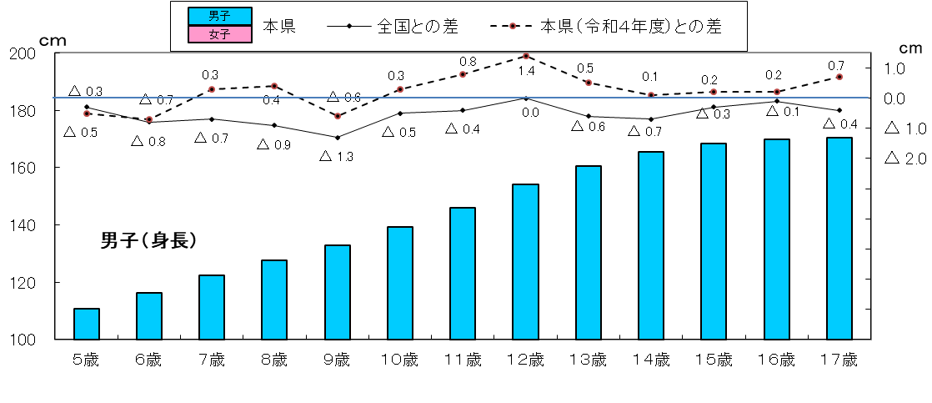
身長 （男子）
 | 1
身長
 | 1 | 1

体重 （男子）
 | 1

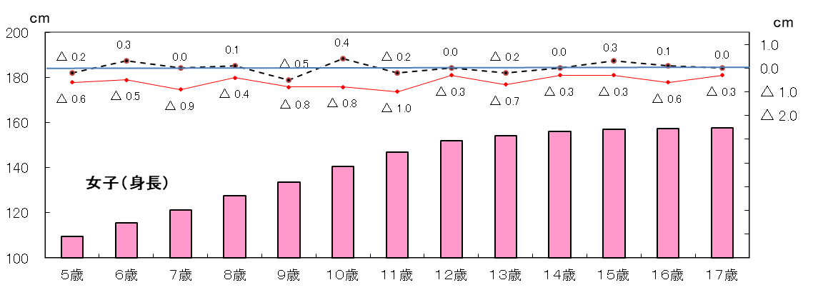

身長 （女子）
 | 1

体重
 | 1 | 1

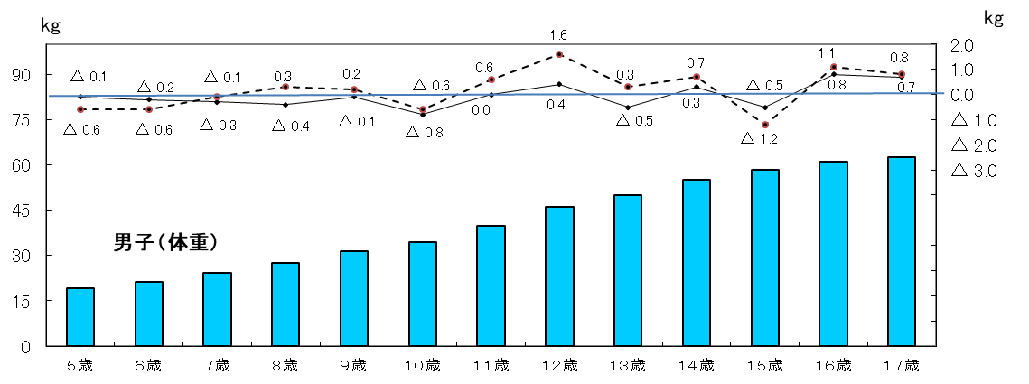

体重 （女子）
 | 1

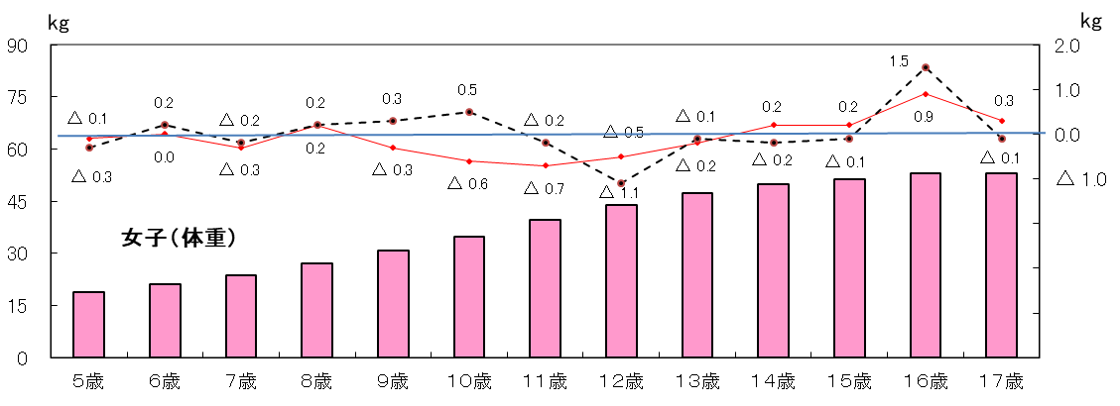

P４
３ 本県の身長・体重の推移（世代間の比較）
（１） 身長の推移
令和５年度の身長を30年前の平成５年度（親の世代）と比べると，最も差のある年齢は男子では
１２歳で3. 7ｃｍ，女子では１０歳で1. 9ｃｍそれぞれ高くなっている。

令和５年度
表３ 年齢別 身長の平均値
区 分 |  |  | 身 長 （㎝）
 |  |  | 昭和４３年度 | 平成５年度 | 令和5年度 | （Ｃ）-（Ｂ） | （Ｂ）-（A）
 |  |  | 祖父母世代（54年前） | 親の世代（30年前） | 子世代
 |  |  | （A） | （Ｂ） | （Ｃ）
男 子 | 幼稚園 | ５歳 | 108.2 | 110.1 | 110.7 | 0.6 | 1.9
 | 小学校 | ６歳 | 112.2 | 115.9 | 116.1 | 0.2 | 3.7
 |  | ７歳 | 117.5 | 121.9 | 122.3 | 0.4 | 4.4
 |  | ８歳 | 122.6 | 127.3 | 127.7 | 0.4 | 4.7
 |  | ９歳 | 127.7 | 133.0 | 132.8 | △ 0.2 | 5.3
 |  | １０歳 | 132.5 | 138.0 | 139.1 | 1.1 | 5.5
 |  | １１歳 | 137.2 | 143.3 | 145.8 | 2.5 | 6.1
 | 中学校 | １２歳 | 142.9 | 150.5 | 154.2 | 3.7 | 7.6
 |  | １３歳 | 149.7 | 157.7 | 160.5 | 2.8 | 8.0
 |  | １４歳 | 156.6 | 163.4 | 165.3 | 1.9 | 6.8
 | 高等学校 | １５歳 | 162.4 | 167.7 | 168.3 | 0.6 | 5.3
 |  | １６歳 | 164.4 | 169.3 | 169.8 | 0.5 | 4.9
 |  | １７歳 | 165.6 | 170.0 | 170.3 | 0.3 | 4.4
女 子 | 幼稚園 | ５歳 | 107.5 | 110.0 | 109.6 | △ 0.4 | 2.5
 | 小学校 | ６歳 | 111.3 | 115.0 | 115.5 | 0.5 | 3.7
 |  | ７歳 | 116.7 | 121.3 | 121.2 | △ 0.1 | 4.6
 |  | ８歳 | 122.1 | 126.9 | 127.4 | 0.5 | 4.8
 |  | ９歳 | 127.4 | 132.8 | 133.6 | 0.8 | 5.4
 |  | １０歳 | 133.3 | 138.7 | 140.6 | 1.9 | 5.4
 |  | １１歳 | 139.6 | 145.8 | 146.9 | 1.1 | 6.2
 | 中学校 | １２歳 | 145.0 | 151.0 | 152.0 | 1.0 | 6.0
 |  | １３歳 | 149.1 | 154.6 | 154.3 | △ 0.3 | 5.5
 |  | １４歳 | 151.5 | 156.2 | 156.1 | △ 0.1 | 4.7
 | 高等学校 | １５歳 | 152.8 | 156.9 | 156.9 | 0.0 | 4.1
 |  | １６歳 | 153.6 | 157.5 | 157.2 | △ 0.3 | 3.9
 |  | １７歳 | 153.7 | 157.8 | 157.7 | △ 0.1 | 4.1

図２ 年齢別・身長の平均値の推移
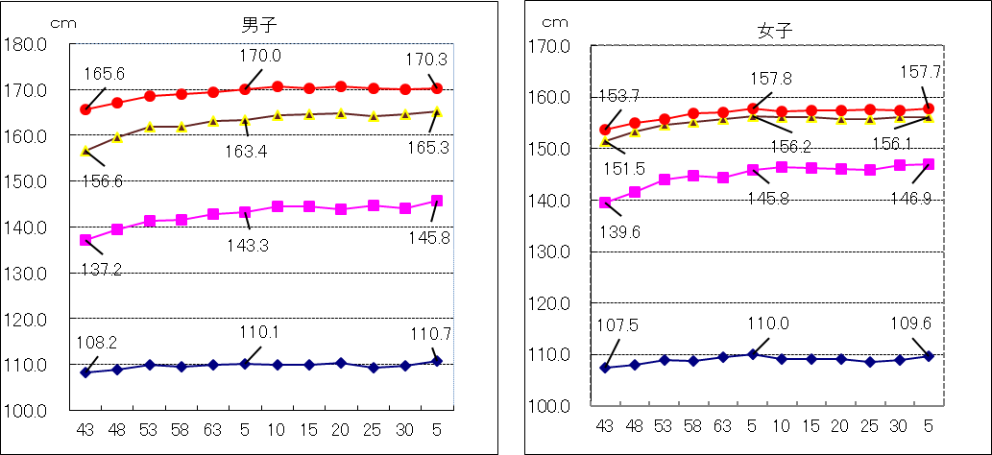

17歳
14歳
17歳
14歳
11歳
11歳

５歳
５歳

年度
年度

P５
平成17年度生まれ（令和５年４月１日現在17歳）と30年前の昭和50年度生まれ（親の世代）
の発育量を比べると，年間発育量が最大となる時期は，男子については平成17年度生まれが１１
歳，昭和50年度生まれも１１歳となっている。
女子については，年間発育量が最大になる時期は，平成17年度生まれが８歳，昭和50年度生
まれも８歳となっている。また，平成17年度生まれの最大の発育量を示す年齢は，男子に比べ３
歳早くなっている。
表４ 平成17年度生まれと昭和50年度生まれの者の年間発育量の比較（身長）（ｃｍ）
区 分 |  | 男 子 |  | 女 子
 |  | 昭和50年度生まれ | 平成17年度生まれ | 昭和50年度生まれ | 平成17年度生まれ
 |  | （親の世代の１７歳） | （令和５年度１７歳） | （親の世代の１７歳） | （令和５年度１７歳）
総 発 育 量 |  | 60.3 | 60.2 | 49.0 | 48.7
幼稚園 ５歳時 (５歳～６歳） |  | 5.4 | 5.5 | 5.7 | 6.1
小学校 | ６歳時 | 5.7 | 6.4 | 5.8 | 5.7
 | ７ 〃 | 5.6 | 5.5 | 5.3 | 5.3
 | ８ 〃 | 5.1 | 5.7 | 6.8 | 7.1
 | ９ 〃 | 5.1 | 5.1 | 5.9 | 6.9
 | １０ 〃 | 6.2 | 5.6 | 6.5 | 6.4
 | １１ 〃 | 7.3 | 7.7 | 5.9 | 5.0
中学校 | １２ 〃 | 6.9 | 7.5 | 3.6 | 2.8
 | １３ 〃 | 6.3 | 5.7 | 1.9 | 1.8
 | １４ 〃 | 4.0 | 3.0 | 0.4 | 0.5
高 校 | １５ 〃 | 2.2 | 1.8 | 0.5 | 0.5
 | １６ 〃 | 0.5 | 0.7 | 0.7 | 0.6
（注） 太字下線付部分は，年間発育量が最大となった時期の数値である。
（注） 年間発育量とは，例えば，平成17年度生まれの者の｢５歳時｣の年間発育量は，平成24年度調査６歳
の者の身長から平成23年度調査 ５歳の者の身長を引いたものである。

 |  | ０歳 | 平成17年度生まれ
 |  | ５歳 | 平成22年度年齢 | (平成23年度調査)
 |  | ６歳 | 平成23年度年齢 | (平成24年度調査)

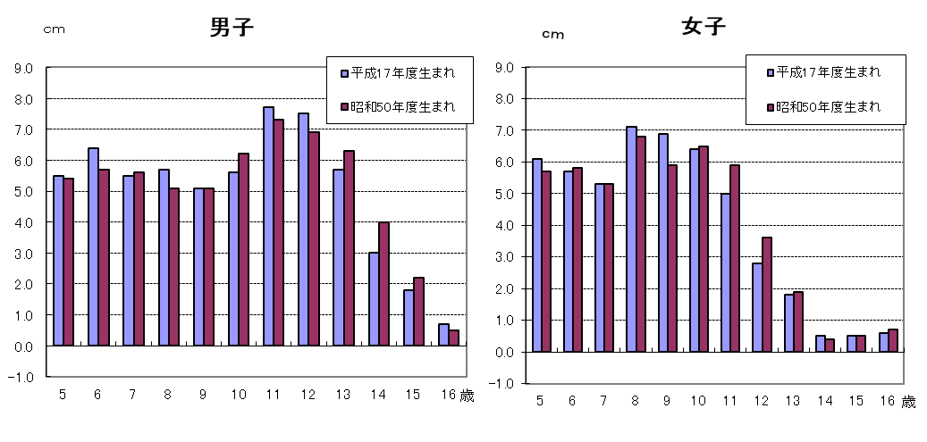
図３ 平成17年度生まれと昭和50年度生まれの者の年間発育量の比較（身長）

※調査数が全生徒数の７．３％であることや調査対象者が毎年変わることから発育量がマイナスと
なることがあります。

P６
（２） 体重の推移
令和５年度の体重を30年前の平成５年度（親の世代）と比べると，最も差のある年齢は，
男子では１２歳で4.2ｋｇ，女子は８歳と１０歳で1.1ｋｇそれぞれ重くなっている。

令和５年度
表５ 年齢別 体重の平均値
区 分 |  |  | 体 重（㎏）
 |  |  | 昭和４３年度 | 平成５年度 | 令和5年度 | （Ｃ）-（Ｂ） | （Ｂ）-（A）
 |  |  | 祖父母世代（55年前） | 親の世代（30年前） | 子世代
 |  |  | （A） | （Ｂ） | （Ｃ）
男 子 | 幼稚園 | ５歳 | 17.9 | 19.0 | 19.1 | 0.1 | 1.1
 | 小学校 | ６歳 | 19.3 | 21.2 | 21.4 | 0.2 | 1.9
 |  | ７歳 | 21.4 | 24.0 | 24.2 | 0.2 | 2.6
 |  | ８歳 | 23.5 | 26.7 | 27.4 | 0.7 | 3.2
 |  | ９歳 | 26.0 | 29.9 | 31.3 | 1.4 | 3.9
 |  | １０歳 | 28.4 | 33.0 | 34.5 | 1.5 | 4.6
 |  | １１歳 | 31.2 | 37.1 | 39.9 | 2.8 | 5.9
 | 中学校 | １２歳 | 35.3 | 42.0 | 46.2 | 4.2 | 6.7
 |  | １３歳 | 40.3 | 47.6 | 50.1 | 2.5 | 7.3
 |  | １４歳 | 46.0 | 53.0 | 55.2 | 2.2 | 7.0
 | 高等学校 | １５歳 | 51.5 | 58.5 | 58.5 | 0.0 | 7.0
 |  | １６歳 | 54.3 | 61.6 | 61.2 | △ 0.4 | 7.3
 |  | １７歳 | 56.4 | 62.5 | 62.7 | 0.2 | 6.1
女 子 | 幼稚園 | ５歳 | 17.5 | 18.9 | 18.8 | △ 0.1 | 1.4
 | 小学校 | ６歳 | 18.7 | 20.8 | 21.2 | 0.4 | 2.1
 |  | ７歳 | 20.7 | 23.5 | 23.7 | 0.2 | 2.8
 |  | ８歳 | 23.1 | 26.1 | 27.2 | 1.1 | 3.0
 |  | ９歳 | 25.7 | 29.8 | 30.7 | 0.9 | 4.1
 |  | １０歳 | 28.9 | 33.6 | 34.7 | 1.1 | 4.7
 |  | １１歳 | 33.1 | 39.2 | 39.5 | 0.3 | 6.1
 | 中学校 | １２歳 | 37.8 | 43.2 | 44.0 | 0.8 | 5.4
 |  | １３歳 | 42.1 | 47.4 | 47.4 | 0.0 | 5.3
 |  | １４歳 | 45.8 | 49.8 | 50.0 | 0.2 | 4.0
 | 高等学校 | １５歳 | 48.4 | 52.0 | 51.4 | △ 0.6 | 3.6
 |  | １６歳 | 50.1 | 53.1 | 53.1 | 0.0 | 3.0
 |  | １７歳 | 50.6 | 53.5 | 52.9 | △ 0.6 | 2.9

図４ 年齢別・体重の平均値の推移
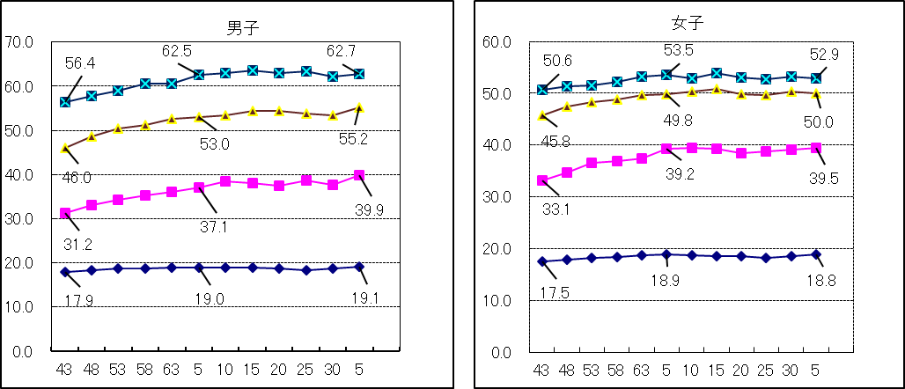
Kg
Kg

17歳
17歳
14歳
14歳

11歳
11歳

５歳
５歳

年度
年度

P７
平成17年度生まれ（令和５年４月１日現在17歳）と30年前の昭和50年度生まれ（親の世代）
の発育量を比べると，年間発育量が最大となる時期は，男子については平成17年度生まれが １１
歳 ，昭和50年度生まれも１１歳となっている。
女子については，年間発育量が最大になる時期は，平成17年度生まれが１０歳， 昭和50年度
生まれは１１歳となっている。また，平成17年度生まれの最大の発育量を示す年齢は， 男子に比
べ１歳早くなっている。
表６ 平成17年度生まれと昭和50年度生まれの者の年間発育量の比較（体重）（ｋｇ）
区 分 |  | 男 子 |  | 女 子
 |  | 昭和50年度生まれ | 平成17年度生まれ | 昭和50年度生まれ | 平成17年度生まれ
 |  | （親の世代の１７歳） | （令和５年度１７歳） | （親の世代の１７歳） | （令和５年度１７歳）
総 発 育 量 |  | 43.8 | 44.0 | 35.4 | 34.7
幼稚園 ５歳時 (５歳～６歳） |  | 1.9 | 2.1 | 2.2 | 2.4
小学校 | ６歳時 | 2.2 | 3.3 | 1.9 | 2.5
 | ７ 〃 | 2.8 | 2.7 | 3.0 | 2.8
 | ８ 〃 | 3.0 | 3.5 | 3.6 | 3.7
 | ９ 〃 | 3.4 | 3.1 | 3.7 | 4.4
 | １０ 〃 | 4.1 | 3.7 | 4.7 | 6.1
 | １１ 〃 | 5.6 | 6.7 | 5.7 | 3.5
中学校 | １２ 〃 | 5.3 | 5.1 | 4.0 | 3.7
 | １３ 〃 | 5.5 | 5.6 | 2.9 | 2.9
 | １４ 〃 | 5.5 | 3.9 | 1.5 | 0.7
高等 学校 | １５ 〃 | 2.2 | 1.7 | 1.9 | 0.7
 | １６ 〃 | 2.3 | 2.6 | 0.3 | 1.3
（注） 太字下線付部分は，年間発育量が最大となった時期の数値である。
（注） 年間発育量とは，例えば，平成17年度生まれの者の｢５歳時｣の年間発育量は，平成24年度
調査 ６歳の者の体重から平成23年度調査 ５歳の者の体重を引いたものである。

 |  | ０歳 | 平成17年度生まれ
 |  | ５歳 | 平成22年度年齢 | (平成23年度調査)
 |  | ６歳 | 平成23年度年齢 | (平成24年度調査)

図５ 平成17年度生まれと昭和50年度生まれの者の年間発育量の比較（体重）
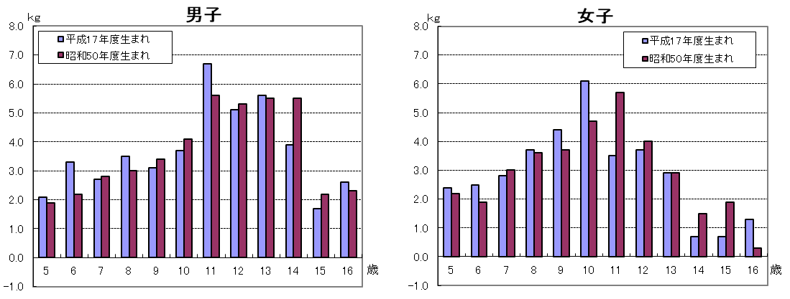

※調査数が全生徒数の７．３％であることや調査対象者が毎年変わることから発育量がマイナスと
なることがあります。

